bank_details
Required Information | Fill in
账户开户名： Bank Account Name: | 陳志傑 | CHEN CHIH CHIEH
开户行： Bank Name: | 玉山銀行 基隆分行 | E.SUN Commercial Bank, Keelung branch
账户号： Bank Account Number: | 0783-979-072853
开户行地址： Bank Address: | 基隆市中正區義一路122號 | No. 122, Yiyi Road, Zhongzheng District, Keelung City, 202
银行swift code Bank Swift Code: | ESUNTWTPXXX
电子邮箱： Email: | sky99368@yahoo.com.tw
联系人姓名 contact name | 陳志傑 CHEN CHIH CHIEH
联系电话： Contact Number: | 886-953-393-605
地址： Address: | 證件地址：基隆市暖暖區暖西里28鄰暖暖街530巷55號 聯絡地址：台中市南屯區南屯路二段860巷30號4樓C室 | Room C,4th Floor, No. 30, Lane 860, Section 2, Nantun Road, Nantun District, Taichung City, 408
邮编： Postal Code: | 40854
身份证号码： Identification Card Number (for freelance only)： | A126399183

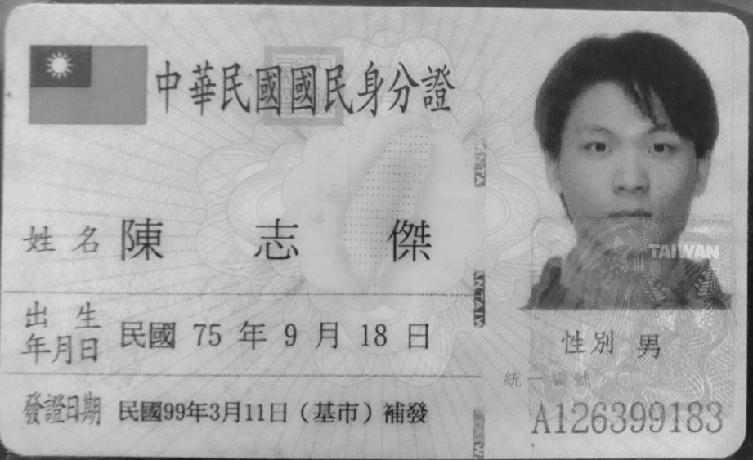 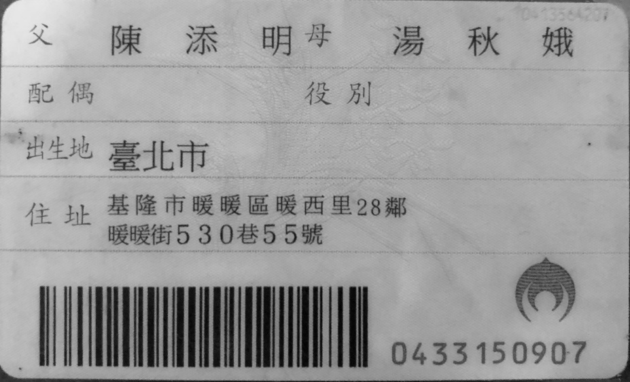 身份证电子档 Copy of Identification Card (for freelance only)

